Handleiding
Welkom in het nieuwe EXCEL bestand voor het maken van routes tbv Wielerrondes. Er is ten opzichte van het oude model niet veel gewijzigd. Lees de handleiding door en het wijst zich vanzelf. Het belangrijkste is dat men zich realiseert dat in cellen waar men bijvoorbeeld km's moet invullen men geen datum of tijd moet vermelden, of dat men in een cel bestemd voor een tijd tekst gaat vermelden. (of een combinatie van tijdstip en tekst). Dit werk niet en geeft over het gehele blad een foutmelding.
Het nieuwe programma is omvangrijker geworden door een aantal nieuwe formules en doordat het een algemeen routeblad is geworden waarbij men tot 2599 regels (7 t/m 200 voor neutralisatie en 201 t/m 2599 voor de route) kan gebruiken voor de etappe. Ook is er in de automatische opmaak wat veranderd.
In de kop van het programma zijn de eerste 4 regels gereserveerd voor de naam van de route, een lege regel, de omschrijving van de etappe, en de datum. Hier kunnen eventuele voor de uitvoering van de Wedstrijd ook andere items worden ingevuld die belangrijk (bijv.: GPX link van afstandmeten.nl) zijn voor de uitvoering daarvan.
Op regel 5 (cel E5) moet de vertrektijd worden ingevuld, let hierbij op de getal notatie (bijv. 13:45). In cel J5 komt, bij het invullen van "Finish" in kolom D en het totaal gereden kilometers in kolom E, te staan wat de totale lengte is van deze etappe. Op de printversie komt het paginanummer te staan en de vermelding van uit hoeveel bladzijdes deze etappe bestaat.
Bij wielerrondes moeten in de "Plaats"-kolom (Kolom letter D) bij de start het woord "START" en bij de finish het woord "FINISH" worden ingevuld. Als men dit niet doet worden er geen "nog te rijden km's" vermeld.
De cellen die zijn voorzien van een klein rood driehoekje in de rechterbovenhoek bevatten een opmerking die belangrijk is voor de gebruiker om de melding "########### " te voorkomen.

Het blad "route" bevat standaard twee kolommen met "snelheid". Wordt er maar met één snelheid gewerkt dan kan kolom "B" op verborgen worden gezet. Selecteer kolom B en vervolgens met het toetsenbord: "Alt-K";"K";"B"; of met de rechtermuisknop de kolom verbergen of via de linker- en rechtermuisknoppen.
Hou wel rekening met het feit dat als beide kolommen (A en B) in het zicht MOETEN blijven, de breedte van kolom G, moeten worden terug gebracht van 54 naar 49 (in kolom J gaan staan met cursor en vervolgens met het toetsenbord:"alt-K","K";"R";"49"; typen of met de linker- en rechtermuisknoppen de kolombreedte instellen).
Er mogen in de voor de "NEUTRALISATIE" bestemde regels, (dit zijn de regels 7 t/m 200), GEEN lege regels worden VERWIJDERD!!! Mochten er lege regels zijn dan kunnen die worden verborgen. Als in de route na de officiële start later regels moeten worden toegevoegd dan moet de formule die staat in de kolom op de rij boven de nieuwe ingevoegde rij(en) worden gecopieerd tot de laatste gebruikte cellen. Dit betreft de kolommen: A;B;C en F. Kolom H nooit want die worden voorzien van een toevoeging.
VERBERGEN VAN NIET GEBRUIKTE REGELS: Dit gaat het makkelijkst door in kolom K (cel K1) op het kleine zwartje pijltje richting omlaag te klikken met de muisaanwijzer en dan helemaal naar onder scrollen en dan te kiezen voor "(Niet-lege cellen)". Hierna zijn alle lege regels verdwenen en kun je zien met "voorbeeld op het scherm" hoeveel pagina's je kunt printen. Gevaarlijke of snelheidsremmende maatregelen zoals: VERSMALLINGEN en DREMPELS worden in kolom "G" "Richting" vermeldt door "LET OP" in te voeren. Daarna kan in kolom "J" "Omschrijving" een korte specificatie van de maatregel gegeven worden. Wees hierbij kort en duidelijk en gebruik per etappe/ koers consequent dezelfde beschrijvingen!
Kruisende wegen:
Kleurcodes en omschrijving:
- Op de punten waarin de route een richtingverandering maakt, links- of rechtsaf (wordt omschreven als:
(LI.AF en RE.AF) worden die punten geaccentueerd door deze te vermelden in een afwijkende tekstkleur. We gebruiken hiervoor het keuzemenu dat is aangemaakt.

Selecteer een keuze, de kleur zal automatisch worden aangepast.
- Het woord "rotonde" alleen wordt bij recht doorgaan (RE.DO) blauw gekleurd. Verder geen andere tekst. Houd de rotonde een richtingverandering in dan krijgt de hele tekst na de richtingverandering geen andere kleur.
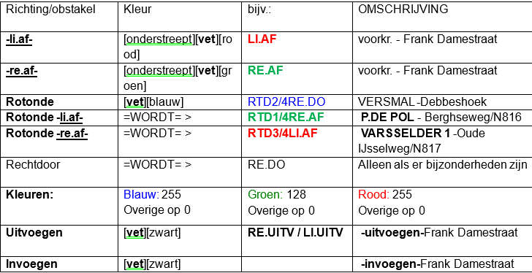 Voorbeeld:
Mocht U nog vragen hebben v.w.b. de invulling of problemen hebben met het invullen van de route. Neem dan gerust contact met ons op via : MailboxRoutezakenMO@politie.nl .

